ERD
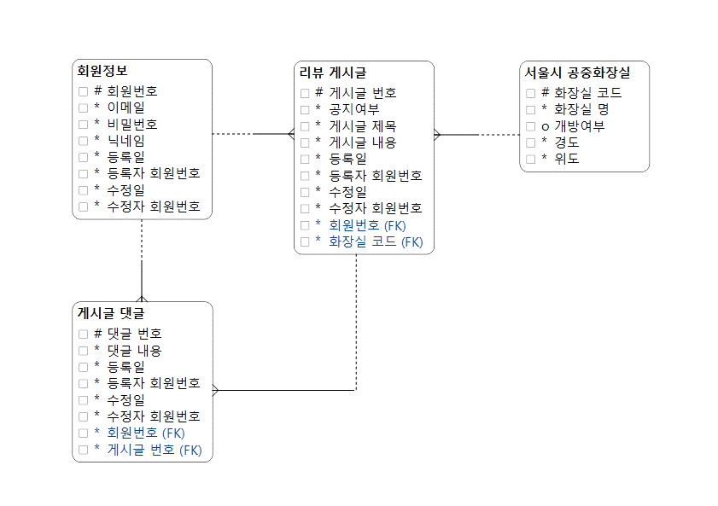

# = 기본키
* = NOT NULL
o = NULL

